상품제안서
무선충전 우드시계 | 상품코드: F06070

 |  |  |  |  |  |  | 02-412-0044 | www.easy1.co.kr
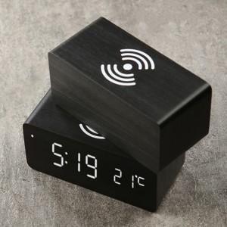

【상세/제작정보】 | 3단계 밝기 조절과 야간 발기조절 기능

【인쇄/포장옵션】 | 실크, 풀칼라 / 포장지포장

【공급단가】 | 수량 | 30~ | 50~ | 100~ | 500~ | 1,000~
*VAT별도 | 단가 | 21,500원 | 21,000원 | 20,500원 | 19,500원 | 18,500원

【상품 URL】 | https://dev.easy1.co.kr:443/src/goods_detail.php?gdno=6070

